3_3_11Proporción de tratamient
3_3_11Proporción de tratamientos otorgados a casos confirmados de paludismo, para la prevención, control y eliminación de la transmisión del Plasmodium Vivax
Objetivo | Garantizar una vida sana y promover el bienestar de todos a todas las edades
Meta | De aquí a 2030, poner fin a las epidemias del SIDA, la tuberculosis, la malaria y las enfermedades tropicales desatendidas y combatir la hepatitis, las enfermedades transmitidas por el agua y otras enfermedades transmisibles
Nombre del Indicador | Proporción de tratamientos otorgados a casos confirmados de paludismo, para la prevención, control y eliminación de la transmisión del Plasmodium Vivax
Definición | Es el porcentaje de casos nuevos y repetidores confirmados que reciben tratamiento médico con relación al total de casos presentados en el periodo.
Tipo de Indicador | Nacional
Algoritmo | 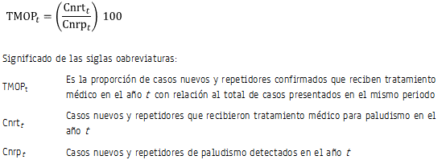
Descripción narrativa del cálculo del indiciador | Este indicador resulta de dividir el número de casos confirmados mediante exámenes de sangre que recibieron tratamiento en un año determinado entre los casos confirmados de paludismo en el mismo periodo por cien.
Unidad de medida | Porcentaje
Cobertura geográfica | Nacional y entidad federativa.
Referencia temporal | 1990-2015
Oportunidad | 1 año.
Periodicidad del indicador | Anual.
Fuente generadora de la información estadística utilizada para el cálculo del indicador | Secretaría de Salud (SS). Dirección General de Epidemiología (DGE). Sistema Nacional de Vigilancia Epidemiológica (SINAVE).
Fecha de actualización del indicador | 28 de julio de 2017
Fecha de próxima actualización del indicador | Julio de 2017
Unidad de Estado (UE) responsable de calcular el indicador | Secretaría de Salud (SS). Centro Nacional de Programas Preventivos y Control de Enfermedades (CENAPRECE). SS
Importancia y utilidad del indicador | Proporciona el nivel de población que ha sido atendida, diagnosticada y medicada para tratar este padecimiento, de ahí que pueda ser una medida para disminuir la mortalidad por paludismo.
Referencia nacional y/o internacional | Organización Mundial de la Salud (OMS). Organización Panamericana de la Salud (OPS).
Observaciones | Caso nuevo: Confirmado por laboratorio a Plasmodium Vivax, sin antecedente de haber sido caso en los últimos tres años. Caso repetidor: Confirmado por laboratorio a Plasmodium Vivax con antecedentes de haber sido caso en los últimos tres años.
Contacto | Mtra. Amparo de María Solís Cuevas Directora de Información Demográfica Teléfono: 55 6392 2300, ext. 52594 Email: amparo.solis@salud.gob.mx Dirección: Paseo de la Reforma 450 Colonia Juárez, 06600 Cuauhtémoc, Cuauhtémoc, Ciudad de México Dr. Gustavo Sánchez Tejeda Director de Enfermedades Transmitidas por Vector. CENAPRECE Teléfono: 5563928746 Email: gustavo.sanchez@salud.gob.mx Dirección: Mtro. Fabián Correa Morales Subdirector de Vectores. CENAPRECE Teléfono: 5563928748 Email: fabian.correa@salud.gob.mx Dirección: Dr. Héctor Olguín Bernal Jefe del Programa Nacional de Paludismo. CENAPRECE Teléfono: 5563928747 Email: hector.olguin@salud.gob.mx Dirección:

